Sheet1
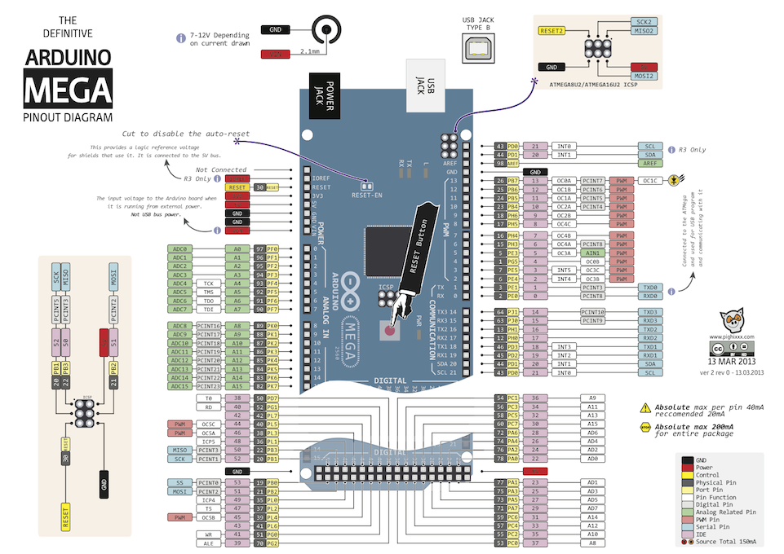
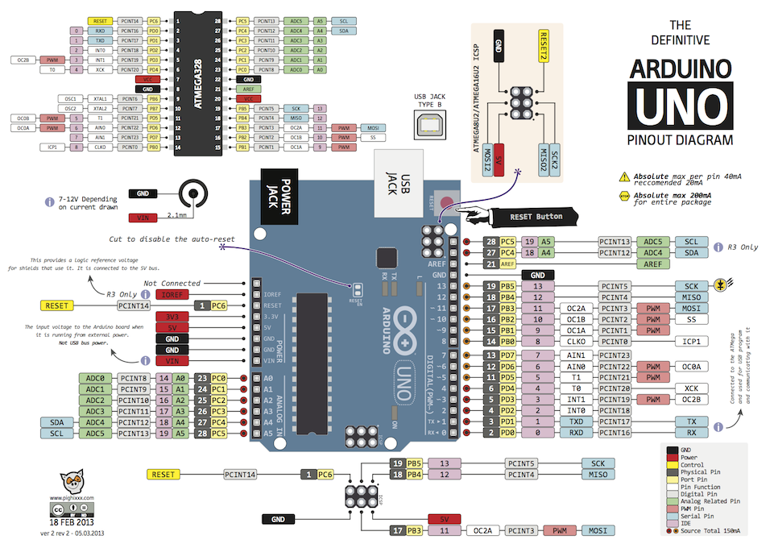
 |  |  |  |  |  |  |  |  |  |  |  |  |  |  |  | G | G |  | D |  | D | P | D |  | 0 | 1 | 2 | 3 |  |  |  | V | V
 |  |  |  |  |  |  |  |  |  |  |  |  |  |  |  | G | G | V | G |  | D | V | G |  | G | G | G | G |  |  |  | D
 |  |  |  |  |  |  |  |  |  |  |  |  |  |  |  |  |  |  |  |  |  |  |  |  |  |  |  |  |  |  |  | D | V
 |  |  |  |  |  |  |  |  |  |  |  |  |  |  |  |  |  |  |  |  |  |  |  |  |  |  |  |  |  |  |  | G | G
 |  |  |  |  |  |  |  |  |  |  |  |  |  |  |  |  |  |  |  |  |  |  |  |  |  |  |  |  |  |  |  | D | 10
 |  |  |  |  |  |  |  |  |  |  |  |  |  |  |  |  |  |  |  |  |  |  |  |  |  |  |  |  |  |  |  |  | 11
 |  |  |  |  |  |  |  |  |  |  |  |  |  |  |  |  |  |  |  |  |  |  |  |  |  |  |  |  |  |  |  | D | 12
 | relay 0-3 |  |  |  | relay 4-5 |  |  |  |  | D | Flow |  | D |  | P |  |  |  |  |  |  |  |  | D |  |  |  | I2C |  |  |  | D | 13
GUN | 13 | 12 | 11 | 10 | 9 | 8 | 7 | 6 | 5 | 4 | 3 |  | 2 |  | 1 | 0 | 14 | 15 |  | 16 |  | 17 |  | 18 |  | 19 |  | 20 |  | 21 |  | P | 14
 | PWM |  |  |  |  |  |  |  |  |  |  |  |  |  |  |  |  |  |  |  |  |  |  | 割り込み |  |  |  |  |  |  |  | D | 15
 |  |  |  |  |  |  |  |  |  |  | 割り込み |  |  |  |  |  |  |  |  |  |  |  |  |  | 5 |  | 4 |  | 3 |  | 2 | V | 0
 |  |  |  |  |  |  |  |  |  |  |  | 1 |  | 0 |  |  |  |  |  |  |  |  |  |  |  |  |  |  |  |  |  | G | 1
 |  |  |  |  |  |  |  |  |  |  |  |  |  |  |  |  |  |  |  |  |  |  |  |  |  |  |  |  |  |  |  | V | 2
 |  |  |  |  |  |  |  |  |  |  |  |  |  |  |  |  |  |  |  |  |  |  |  |  |  |  |  |  |  |  |  | 4 | 3
 |  | 3.3v | 5v | GUN | GUN | Vin | A0 | A1 | A2 | A3 | A4 |  | A5 |  | A6 | A7 | A8 | A9 |  | A10 |  | A11 |  | A12 |  | A13 |  | A14 |  | A15 |  | 3 | G
 |  |  |  |  |  |  | tmpe 0-3 |  |  |  |  |  |  |  |  |  |  |  |  |  |  |  |  |  |  | LCD |  |  |  |  |  | 2 | G
 |  |  |  |  |  |  |  |  |  |  |  |  |  |  |  |  |  |  |  |  |  |  |  |  |  |  |  |  |  |  |  | 1 | G
 |  |  |  |  |  |  |  |  |  |  |  |  |  |  |  |  |  |  |  |  |  |  |  |  |  |  |  |  |  |  |  | G | G

